关系图
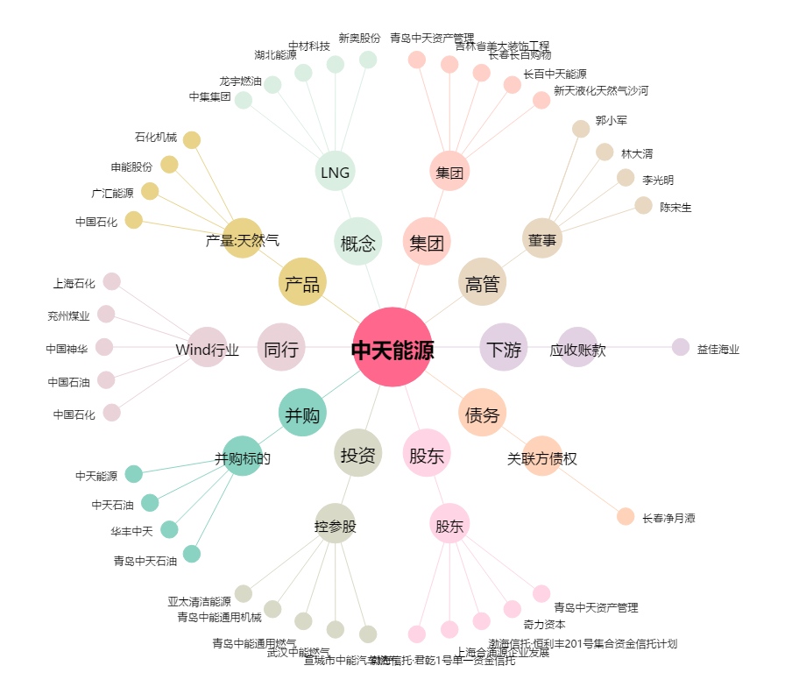
中天能源[600856.SH] - 关系概览图

